GO STAVBNO POHIŠTVO
GO DELA STAVBNO POHIŠTVO - OKNA

OKNA | 0.00 €

CENA | 0.00 € | 0.00 € | 0.00 € | 0.00 € | 0.00 € | 0.00 € | 0.00 €
CENA/KOS | 0.00 € | 0.00 € | 0.00 € | 0.00 € | 0.00 € | 0.00 € | 0.00 €

Oznaka (ID) | O-1 | O-2 | O-3 | O-4 | O-5 | O-6 | O-7
Količina | 25 | 7 | 14 | 2 | 2 | 1 | 1
Dimenzije | 2,10×2,70 | 2,40×2,70 | 2,10×2,70 | 1,94×2,70 | 1,60×0,60 | 0,90×2,70 | 1,37×2,70
Parapet | 0 | 0 | 0 | 0 | 2.1 | 0 | 0
Odpiranje | fiksna zasteklitev brez okvirja po shemi | fiksna zasteklitev brez okvirja po shemi | fiksna zasteklitev brez okvirja po shemi | fiksna zasteklitev brez okvirja po shemi |  | R | fiksna zasteklitev brez okvirja po shemi
Obdelava špalete in vmesnega stebra | Špaleta: lesen okvir iz lesenih desk (macesen) debeline 25 mm. Zunaj in znotraj. Glej shemo okna O-1 | Špaleta: lesen okvir iz lesenih desk (macesen) debeline 25 mm. Zunaj in znotraj. Glej shemo okna O-2 | Špaleta: lesen okvir iz lesenih desk (macesen) debeline 25 mm. Zunaj in znotraj. Glej shemo okna O-3 | Špaleta: lesen okvir iz lesenih desk (macesen) debeline 25 mm. Znotraj. Glej shemo okna O-4 | Špaleta: lesen okvir iz lesenih desk (macesen) debeline 25 mm. Zunaj in znotraj. Glej shemo okna O-5 | Špaleta: lesen okvir iz lesenih desk (macesen) debeline 25 mm. Zunaj in znotraj. Glej shemo okna O-6 | Špaleta: lesen okvir iz lesenih desk (macesen) debeline 25 mm. Zunaj in znotraj. Glej shemo okna O-7
Varnostni razred | kaljeno steklo | kaljeno steklo | kaljeno steklo | kaljeno steklo |  | kaljeno steklo | kaljeno steklo
Samozapiranje | X
Požarni izhod
Požarna odpornost
Toplotna prevodnost | manjše ali enako 1,3 W/m2K | manjše ali enako 1,3 W/m2K | manjše ali enako 1,3 W/m2K | manjše ali enako 1,3 W/m2K | manjše ali enako 1,3 W/m2K | manjše ali enako 1,3 W/m2K | manjše ali enako 1,3 W/m2K
Zvočna izolacija | vsaj 26 dB | vsaj 26 dB | vsaj 26 dB | vsaj 26 dB | vsaj 26 dB | vsaj 26 dB | vsaj 26 dB
Pogled od zunaj | 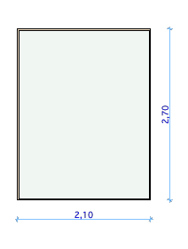 | 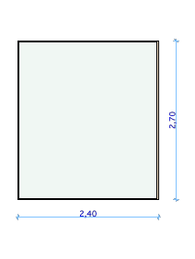 |  | 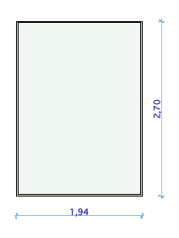 | 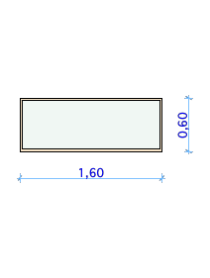 | 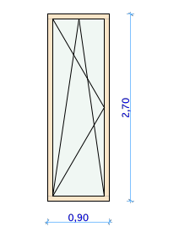 | 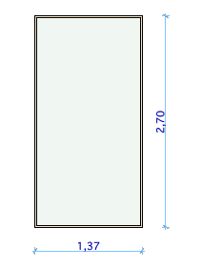
Primerljivo ali enakovredno.: | Mmizarstvo zrim, brez okvirja, Košak brezokvirno okno, Reflex servis fiksno, | Mmizarstvo zrim, brez okvirja, Košak brezokvirno okno, Reflex servis fiksno, | Mmizarstvo zrim, brez okvirja, Košak brezokvirno okno, Reflex servis fiksno, | Mmizarstvo zrim, brez okvirja, Košak brezokvirno okno, Reflex servis fiksno, | Mmizarstvo zrim - poravnan, Košak A+ poravnano,... | Mmizarstvo zrim - poravnan, Košak A+ poravnano,... | Mmizarstvo zrim, brez okvirja, Košak brezokvirno okno, Reflex servis fiksno,

GO DELA STAVBNO POHIŠTVO - VRATA

VRATA | 0.00 €

CENA | 0.00 € | 0.00 € | 0.00 € | 0.00 € | 0.00 € | 0.00 € | 0.00 € | 0.00 € | 0.00 € | 0.00 € | 0.00 €
CENA/KOS | 0.00 € | 0.00 € | 0.00 € | 0.00 € | 0.00 € | 0.00 € | 0.00 € | 0.00 € | 0.00 € | 0.00 € | 0.00 €

Oznaka (ID) | V-1.1 | V-1.2 | V-2 | V-3 | V-4.1 | V-4.2 | V-5 | V-6 | V-7 | V-9 | V-10
Količina | 5 | 5 | 1 | 1 | 1 | 3 | 1 | 3 | 1 | 1 | 1
Dimenzije | 0,90×2,10 | 0,90×2,10 | 1,95×2,70 | 1,71×2,70 | 2,40×2,70 | 2,10×2,70 | 2,10×2,70 | 2,10×2,70 | 2,10×2,55 | 0,90×2,10 | 1,91×2,50
Parapet | 0 | 0 | 0 | 0 | 0 | 0 | 0 | 0 | 0 | 0 | 0
Odpiranje | L | R |  |  | drsna vrata | drsna vrata | R | L | L | R | R
Obdelava špalete | glej shemo | glej shemo | glej shemo | glej shemo | Špaleta: lesen okvir iz lesenih desk (macesen) debeline 25 mm. Zunaj in znotraj. | Špaleta: lesen okvir iz lesenih desk (macesen) debeline 25 mm. Zunaj in znotraj. | glej shemo | Špaleta: lesen okvir iz lesenih desk (macesen) debeline 25 mm. Zunaj in znotraj. | glej načrt | glej shemo V-1.2 | glej shemo V-5
Varnostni razred |  |  |  |  | kaljeno steklo | kaljeno steklo |  | kaljeno steklo | kaljeno steklo |  | kaljeno steklo
Samozapiranje |  |  |  |  |  |  |  |  | drsna avtomatska vrata steklena kot npr. DOORSON | da | da
Požarni izhod |  |  |  |  |  |  | EN179 | EN179 | EN16005 in SZPV 413 | EI30 - C5, EN179 | EI30 - C5, EN1158, EN1125
Požarna odpornost
Toplotna prevodnost |  |  |  |  | manjše ali enako 1,3 W/m2K | manjše ali enako 1,3 W/m2K | manjše ali enako 1,3 W/m2K | manjše ali enako 1,3 W/m2K | manjše ali enako 1,3 W/m2K
Zvočna izolacija | 25 dB | 25 dB |  |  |  |  |  | vsaj 26 dB
Pogled od zunaj | 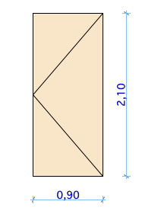 | 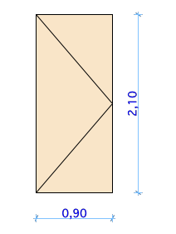 | 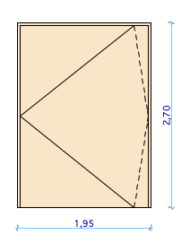 | 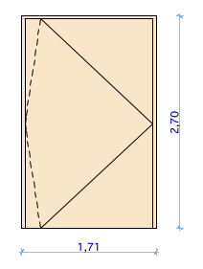 |  |  | 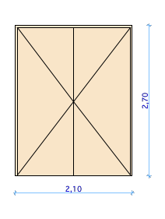 | 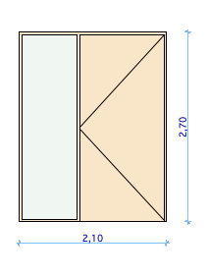 |  | 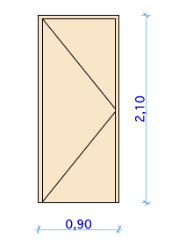
Primerljivo ali enakovredno.: | Mmizarstvo zrim - poravnan, Košak A+ poravnano,... | Mmizarstvo zrim - poravnan, Košak A+ poravnano,... | Mmizarstvo zrim, Mizarstvo košak, brez podboja, nihajno | Mmizarstvo zrim, Mizarstvo košak, brez podboja, nihajno | Mmizarstvo zrim, brez okvirja, Košak brezokvirno okno, Reflex servis fiksno, | Mmizarstvo zrim, brez okvirja, Košak brezokvirno okno, Reflex servis fiksno, | Mmizarstvo zrim - poravnan, Košak A+ poravnano,... | Mmizarstvo zrim - poravnan, Košak A+ poravnano,... | DOORSON | Mmizarstvo zrim - poravnan, Košak A+ poravnano,... | Mmizarstvo zrim - poravnan, Košak A+ poravnano,...

